Orientações
 |  |  | Edital xxx.2019 - Procedimentos em Cardiologia - Orientações

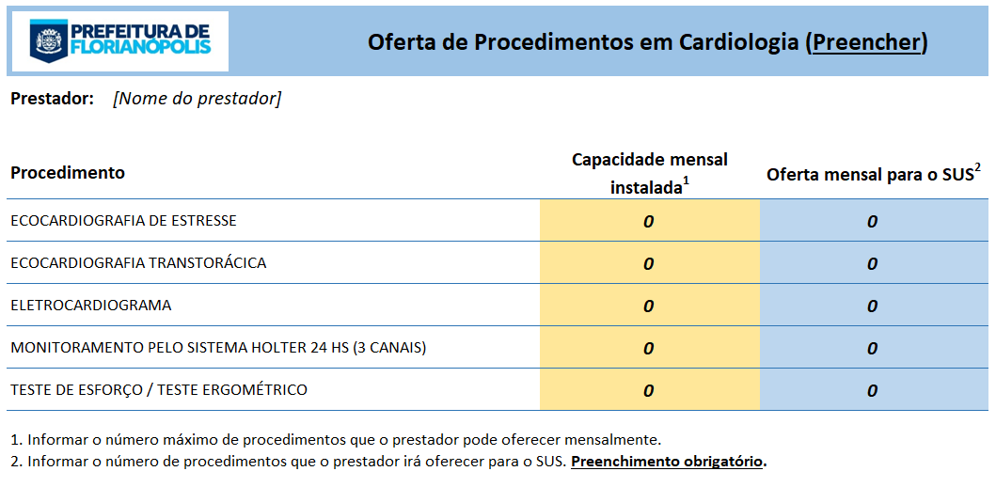
1. | Aba "Oferta prestador"
 | a) | Preencher o nome do prestador
 | b) | Preencher a coluna "Capacidade mensal instalada" (em amarelo)
 | c) | Preencher coluna oferta mensal para o SUS (em azul)

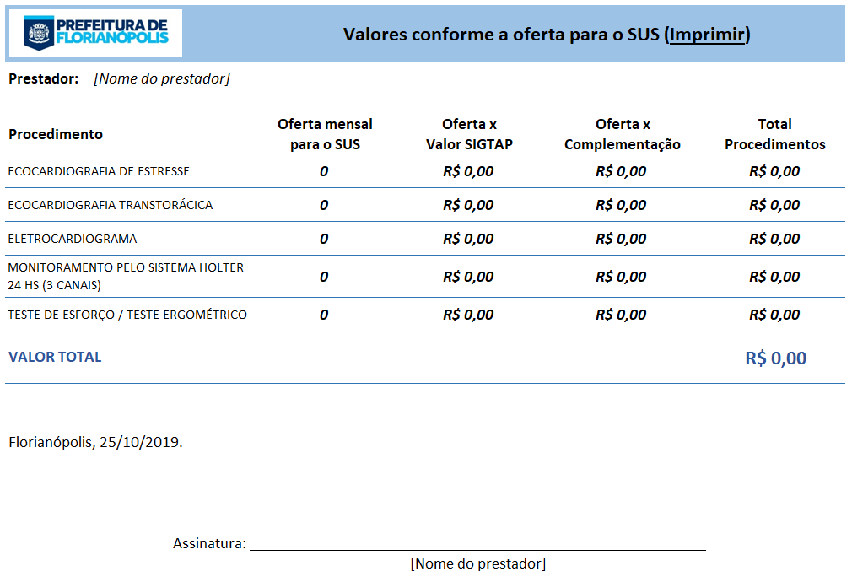
2. | Aba "Valores"
 | a) | Esta aba é preenchida automaticamente
 | b) | Imprimir
 | c) | Assinar no local indicado
 | d) | Anexar ao Ofício indicado no item 6.5, subitem "a" do Edital

